详情页素材
需求项 | 产品内容（样例）
产品名称 | WiFi宽带认证管理平台
产品图标（140*140） | 
产品简介 | WiFi宽带认证管理平台面向学校、企业为客户提供WiFi宽带认证和用户管理等能力，实现全省移动用户统一认证、统一管理。
应用介绍 | 为解决无线网络对用户的管理能力弱、业务控制能力差、网络安全无法保障等问题，WiFi宽带认证管理平台客户提供WiFi宽带认证能力，平台包括认证模块、portal模块、对接模块、安全日志系统及自助、呈现等能力，应用实现了对有线、无线网络终端的认证页面定制、PORTAL推送、用户计费、策略设置、统计分析、用户认证管理等功能，可以满足用户有线/无线网络接入认证、网络运营中的用户准入、认证管理、业务控制和安全性要求，同时提供页面定制规范，极大丰富了用户对前端认证页面的多样化展示需求。
应用截图 | 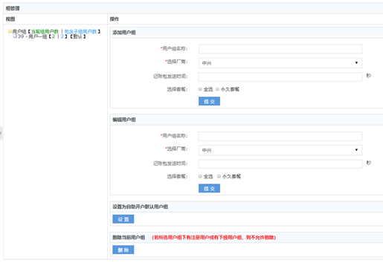 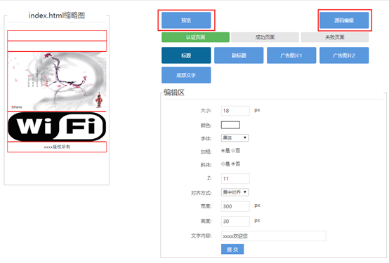
资费详情

